상품제안서
플레이고 F34 360도 회전 탁상용 선풍기 | 상품코드: F23957

 |  |  |  |  |  |  | 02-412-0044 | www.easy1.co.kr
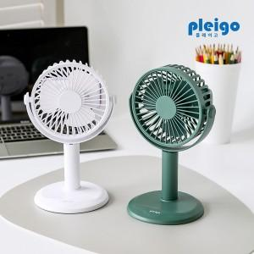

【상세/제작정보】 | 360도 회전 선풍기 빈 곳없이 내 공간을 채우는 시원한 바람

【인쇄/포장옵션】 | 실크, 레이저, 풀칼라 / 포장지포장

【공급단가】 | 수량 | 50~ | 100~ | 500~ | 1,000~ | 2,000~
*VAT별도 | 단가 | 7,520원 | 7,400원 | 7,210원 | 7,080원 | 6,900원

【상품 URL】 | http://www.easy1.co.kr/src/goods_detail.php?gdno=23957

